Lambrequin L2
ISOTRA a.s. |  | E - mail: objednavky@isotra.cz
Bílovecká 2411/1, 746 01 OPAVA | TEL: +420 553 685 100, FAX: +420 553 685 110 | www.isotra.cz
Bon de commande lambrequins pour BSO - page 2
Lambrequin
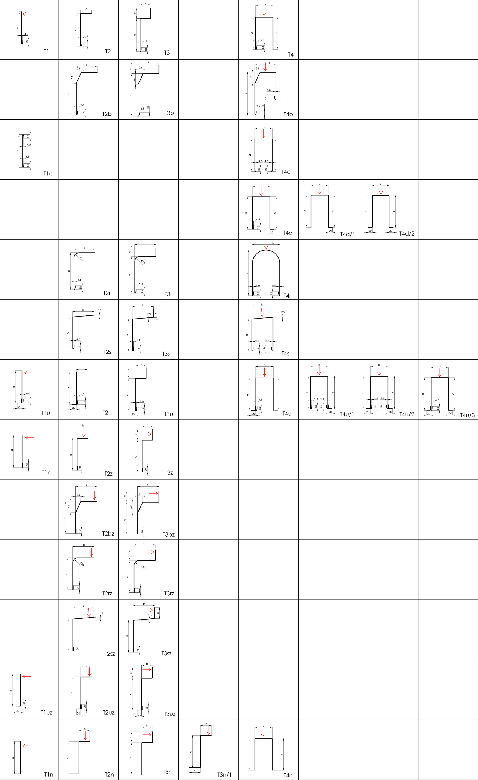

Bon de commande est valable du 01.03.2020 jusqu´a des changements nouveaux
Tout échange commercial est d´apres le décret des conditions générales de vente de l´entreprise ISOTRA a.s. tel que modifié, sauf autres mentions.

Instructions
ISOTRA a.s. |  | E - mail: objednavky@isotra.cz
Bílovecká 2411/1, 746 01 OPAVA |  | www.isotra.cz
Bon de commande lambrequins pour BSO - INSTRUCTIONS

Type de lambrequin
Abbréviation | nom | note
T1 | Version T1
T1c | Version T1 avec bordure sur les deux cotés
T1u | Version T1 a encastrer
T1uz | Version T1 a encastres Le coude pressé
T1z | Version T1 Le coude pressé
T1n | Version T1n sans coude
T2 | Version T2
T2r | Version T2 avec rayon
T2rz | Version T2 avec rayon Le coude pressé
T2s | Version T2 oblique
T2sz | Version T2 oblique Le coude pressé
T2u | Version T2 a encastrer
T2uz | Version T2 a encastrer Le coude pressé
T2b | Version T2 avec biais
T2bz | Version T2 avec biais Le coude pressé
T2z | Version T2 Le coude pressé
T2n | Version T2n sans coude
T3 | Version T3
T3r | Version T3 avec rayon
T3rz | Version T3 avec rayon Le coude pressé
T3s | Version T3 oblique
T3sz | Version T3 oblique Le coude pressé
T3u | Version T3 a encastrer
T3uz | Version T3 a encastrer Le coude pressé
T3b | Version T3 avec biais
T3bz | Version T3 avec biais Le coude pressé
T3z | Version T3 Le coude pressé
T3n | Version T3n sans coude
T3n/1 | Version T3n/1 sans coude
T4 | Version T4
T4c | Version T4 avec bordure sur les deux cotés
T4r | Version T4 avec rayon
T4s | Version T4 oblique
T4u | Version T4 a encastrer
T4b | Version T4 avec biais
T4d | Version T4d a encastrer, pas de rivetage
T4d/1 | Version T4d/1 a encastrer, pas de rivetage
T4d/2 | Version T4d/2 a encastrer, pas de rivetage
T4n | Version T4n sans coude
T4u/1 | Version T4u/1 a encastrer
T4u/2 | Version T4u/2 a encastrer
T4u/3 | Version T4u/3 a encastrer
X | AUTRE LAMBREQUIN ( a consulter avec votre commercial)

Epaisseur de lambrequin
Abbréviation | nom | note
1.5 | Epaisseur 1,5mm | standard
2 | Epaisseur 2mm

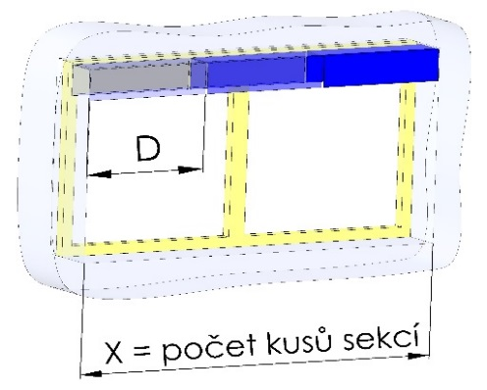
Joues (seulement pour types 2+3+4)
Abbréviation | nom | note
A | joues OUI ( 2joues pour chaque section)
1 | Joues 1paire (D+G)
2 | Joues 2paires (D+G)
3 | Joues 3paires (D+G)
4 | Joues 4paires (D+G)
5 | Joues 5paires (D+G)
6 | Joues 6paires (D+G)
7 | Joues 7paires (D+G)
8 | Joues 8paires (D+G)
9 | Joues 9paires (D+G)
0 | SANS joues

Couleur de lambrequin
Abbréviation | nom | note
1001 | RAL jaune ( beige ) 1001
1003 | RAL jaune ( signal ) 1003
1011 | RAL jaune ( brun-beige ) 1011
1013 | RAL jaune ( des huitres ) 1013
1015 | RAL jaune ( ivoire ) 1015
3000 | RAL rouge ( feu ) 3000
3002 | RAL rouge carmin 3002
3003 | RAL rouge rubin 3003
3004 | RAL rouge ( speciale pour lame 3004 )
3005 | RAL rouge ( vineux ) 3005
3012 | RAL rouge - beige 3012
5002 | RAL bleu ( ultramarin ) 5002
5005 | RAL bleu ( signal ) 5005
5009 | RAL bleu ( azur ) 5009
5011 | RAL bleu ( bleu acier ) 5011
5013 | RAL bleu ( de cobalt ) 5013
5018 | RAL bleu ( de turquoise ) 5018
6005 | RAL vert ( mousse ) 6005
6009 | RAL vert ( sapin ) 6009
6011 | RAL vert ( de réséda ) 6011
6018 | RAL vert ( jaune - vert ) 6018
6026 | RAL vert ( opale ) 6026
7001 | RAL gri ( argenté ) 7001
7012 | RAL gris basalte 7012
7015 | RAL gris schisteux 7015
7016 | RAL gris ( anthracite )7016
7016S | RAL gris ( anthracite )7016 structure
7022 | RAL gris umbra 7022
7023 | RAL gris ( béton ) 7023
7030 | RAL gris de pierre 7030
7035 | RAL gris ( gris clair ) 7035
7036 | RAL gris ( de platine ) 7036
7038 | RAL gris ( agate ) 7038
7039 | RAL gris ( crystalique ) 7039
7040 | RAL gris ( fenetre ) 7040
7046 | RAL gris ( télégraphique 2 ) 7046
7047 | RAL gris ( télégraphique 4 ) 7047
7048 | RAL nacre ( souris gris ) 7048
8001 | RAL brun ( ocré ) 8001
8002 | RAL hbrun ( signal ) 8002
8003 | RAL brun ( bille d´argile ) 8003
8004 | RAL brun ( de cuivre) 8004
8007 | RAL brun ( chevreuil ) 8007
8011 | RAL brun ( onoix ) 8011
8012 | RAL brun ( rouge-brun ) 8012
8014 | RAL brun ( de seiche ) 8014
8016 | RAL brun( mahagon ) 8016
8019 | RAL brun ( gris - brun ) 8019
8023 | RAL brun ( orange ) 8023
8028 | RAL brun ( terra ) 8028
9001 | RAL blanc ( creme ) 9001
9002 | RAL blanc (gris blanc) 9002
9003 | RAL blanc ( signal ) 9003 ---
9004 | RAL noir ( signal ) 9004
9005 | RAL noir (noir foncé ) 9005
9006 | RAL argent 9006 ---
9006S | RAL argent 9006 structure
9007 | RAL gris( gris aluminium ) 9007
9010 | RAL blanc 9010
9016 | RAL blanc( transport ) 9016
9017 | RAL noir ( transport) 9017
9022 | RAL nacre ( gris clair) 9022
DB702 | RAL gris ( special pour lame DB702 )
DB703 | RAL gris ( perlé foncé ) DB 703
VSR780 | RAL VSR780
7006 | RAL gris (beige-gris) 7006
7021 | RAL gris (gris noir) 7021
7024 | RAL gris (graphite) 7024
7016M | RAL gris (anthracite) mat 7016
9016M | RAL blanc (transport) mat 9016
YW359F | RAL noir métallisé
X | AUTRE, RAL a noter dans les notes, pour atelier de laquage
0 | NON - sans laquage
ISD110 | Isotra systéme DECORAL - SD110 | Decoral max. largeur de 4m.
ISD120 | Isotra systéme DECORAL - ISD120 | Decoral max. largeur de 4m.
ISD130 | Isotra systéme DECORAL - ISD130 | Decoral max. largeur de 4m.
ISD140 | Isotra systéme DECORAL - ISD140 | Decoral max. largeur de 4m.
ISD150 | Isotra systéme DECORAL - ISD150 | Decoral max. largeur de 4m.
ISD160 | Isotra systéme DECORAL - ISD160 | Decoral max. largeur de 4m.
ISD210 | Isotra systéme DECORAL - ISD210 | Decoral max. largeur de 4m.
ISD220 | Isotra systéme DECORAL - ISD220 | Decoral max. largeur de 4m.
ISD230 | Isotra systéme DECORAL - ISD230 | Decoral max. largeur de 4m.
ISD310 | Isotra systéme DECORAL - ISD310 | Decoral max. largeur de 4m.
ISD152 | Isotra systém DECORAL Iisse ISD152 | Decoral max. largeur de 4m.
ISD154 | Isotra systém DECORAL Iisse ISD154 | Decoral max. largeur de 4m.
ISD200 | Isotra systém DECORAL structuré ISD200 | Decoral max. largeur de 4m.
ISD212 | Isotra systém DECORAL structuré ISD212 | Decoral max. largeur de 4m.
ISD214 | Isotra systém DECORAL structuré ISD214 | Decoral max. largeur de 4m.
ISD222 | Isotra systém DECORAL structuré ISD222 | Decoral max. largeur de 4m.
ISD500 | Isotra systém DECORAL lisse ISD500 | Decoral max. largeur de 4m.
ISD510 | Isotra systém DECORAL lisse ISD510 | Decoral max. largeur de 4m.
ISD600 | Isotra systém DECORAL structuré ISD600 | Decoral max. largeur de 4m.
ISD610 | Isotra systém DECORAL structuré ISD610 | Decoral max. largeur de 4m.
ISD620 | Isotra systém DECORAL structuré ISD620 | Decoral max. largeur de 4m.
ISD630 | Isotra systém DECORAL structuré ISD630 | Decoral max. largeur de 4m.
ISD640 | Isotra systém DECORAL structuré ISD640 | Decoral max. largeur de 4m.
ISD700 | Isotra systém DECORAL ISD700 | Decoral max. largeur de 4m.
Xisd | AUTRE ISD suite a la consultation avec votre commercial

Type de laquage
Abbréviation | nom | note
VNE | 1. laquage de l´extérieur | standard
A | 2. laquage de deux cotés
V | 3. laquage de l´intérieur
0 | 4. SANS laquage

Emballage
Abbréviation | nom | note
FB | feuille
K | carton

Connection (quantité)
Abbréviation | nom | note
1 | 1 connection
2 | 2 connections
3 | 3 connections
4 | 4 connections
5 | 5 connections
6 | 6 connections
7 | 7 connections
8 | 8 connections
9 | 9 connections
0 | SANS connection

Type de support de store
Abbréviation | nom | note
0 | SANS supports de stores
P512 | 10 (C35/50) Etrier [P512]
P512/6 | 14 (C35/50) Etrier [ P512/6 ]
P513 | 13 (C35/50) Support fixe [P512]
P002/10 | 20 Etrier Fe [P002/10]
P002/11 | 22 Etrier Al [P002/11]
P002/32 | 26 Etrier Fe CLICK [P002/32]
P002/31 | 25 Etrier Fe [P002/31] pour Heluz
P002/4 | 23 Etrier Fe pour STS [ P002/4 ]
P002/6 | 24 Etrier Al pour STS [ P002/6 ]
P010 | 30 Support fixe Fe 133mm [P010]
P010/1 | 31 Support ajustable.Fe 107-164mm [P010/1]
P010/2 | 32 Support ajustable.Fe 164-225mm [P010/2]
P010/20 | 33 Support fixe Fe 133mm [P010/20]
P010/21 | 34 Support ajustable.Fe 107-164mm [P010/21]
P010/22 | 35 Support ajustable.Fe 164-225mm [P010/22]
P009 | 40 Support fixe CLICK 133mm [P009]
P009/1 | 41 Support ajustable CLICK 107-164mm [P009/1]
P009/2 | 42 Support ajustable CLICK 164-225mm [P009/2]
P009/20 | 43 Support fixe CLICK 133 mm [ P009/20 ]
P009/21 | 44 Support ajustable CLICK 107-164mm [ P009/21 ]
P009/22 | 45 Support ajustable CLICK 164-225mm [ P009/22 ]
P011 | 50 Support fixe Al 133mm [P011]
P011/1 | 51 Support ajustable Al 107-164mm [P011/1]
P011/2 | 52 Support ajustable Al 164-225mm [P011/2]
P011/20 | 53 Support fixe Al 133mm [P011/20]
P011/21 | 54 Support ajustable Al 107-164mm [P011/21]
P011/22 | 55 Support ajustable Al 164-225mm [P011/22]
P010/30 | 60 Support ajustable 107-167mm mech. [P010/30]
P010/31 | 61 Support ajustable 162-222mm mech. [P010/31]
P010/32 | 62 Support ajustable 217-277mm mech. [P010/32]
P010/33 | 63 Support ajustable 107-167mm fixe [P010/33]
P010/34 | 64 Support ajustable 167-222mm fixe [P010/34]
P010/35 | 65 Support ajustable 217-277mm fixe [P010/35]
P010/36 | 66 Support ajustable 206-268mm mech.-S [P010/36]
P010/37 | 67 Support ajustable 256-318mm mech.-S [P010/37]
P010/38 | 68 Support ajustable 306-368mm mech.-S [P010/38]
P010/39 | 69 Support ajustable double 206-268mm mech.-2S [P010/39]
P010/40 | 70 Support ajustable double 256-318mm mech.-2S [P010/40]
P010/41 | 71 Support ajustable double 306-368mm mech.-2S [P010/41]
P010/42 | 72 Support ajustable 206-268mm fixe-S [P010/42]
P010/43 | 73 Support ajustable 256-318mm fixe-S [P010/43]
P010/44 | 74 Support ajustable 306-368mm fixe-S [P010/44]
P010/45 | 75 Support ajustable double 206-268mm fixe-2S [P010/45]
P010/46 | 76 Support ajustable double 256-318mm fixe-2S [P010/46]
P010/47 | 77 Support ajustable double 306-368mm fixe-2S [P010/47]
KBT1 | Support KBT01 [A=105-180mm]
KBT2 | Support KBT02 [A=130-255mm]
KBT3/1 | Support KBT03/1 [B=116-169, A=147-524mm]
KBT4/1 | Support KBT04/1 [B=116-169, A=147-524mm]
KBT5/1 | Support KBT05/1 [B=135-190, A=177-524mm]
KBT6/1 | Support KBT06/1 [B=116-169, A=přesný]
KBT7/11 | Support KBT07/11 [max.169x524+A1=28-83]
KBT7/12 | Support KBT07/12 [max.169x524+A1=84-138]
KBT7/13 | Support KBT07/13 [max.169x524+A1=139-193]
KBT8/1 | Support KBT08/1 [B=116-169, A=147-524mm]
KBT9/1 | Support KBT09/1 [B=116-169, A=147-524mm]
KBT10/1 | Support KBT10/1 [B=135-190, A=177-524mm]
KBT11/1 | Support KBT11/1 [B=116-169, A=přesný]
PR | Prolongement P004 sans support de store
KBT6/2 | Support KBT06/2 [B=170-227, A=přesný]
KBT3/2 | Support KBT03/2 [B=170-227, A=147-524mm]
KBT9/2 | Support KBT09/2 [B=170-227, A=147-524mm]
KBT8/2 | Support KBT08/2 [B=170-227, A=147-524mm]
KBT5/2 | Support KBT05/2 [B=191-245, A=177-524mm]
KBT4/2 | Support KBT04/2 [B=170-227, A=147-524mm]
KBT11/2 | Support KBT11/2 [B=170-227, A=přesný]
KBT10/2 | Support KBT10/1 [B=191-245, A=177-524mm]
KBT7/21 | Support KBT07/21 [max.227x524+A1=28-83]
KBT7/22 | Support KBT07/22 [max.227x524+A1=84-138]
KBT7/23 | Support KBT07/23 [max.227x524+A1=139-193]
X | un autre

Valable de: 01.04.2024.

